List1
Odhad nákladů na realizaci dětského hřiště

Návrh jsme zpracovali podle nabídky internetového obchodu Zbyňka Poláška: www.hriste-zahrada.cz. Kalkulaci prvků hřiště jsme nechali nezávazně spočítat dodavatelem, náklady na výsadbu a ukotvení stromů jsme pouze odhadli dle několika dostupných ceníků zahradnických prací (pro přesnou kalkulaci nutno posoudit více faktorů).

Odhadovaná cena |  |  | 540000

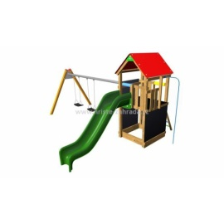
Monkey flexi věž 150 TH2 Premium |  |  | 184694
Monkey flexi věž | 88192 | 1 | 88192
Laminátová skluzavka | 26101 | 1 | 26101
Montáž | 11588 | 1 | 11588
Výměna | 3733 | 1 | 3733
Dopadová plocha Grass 68 m2 | 37536 | 1 | 37536
Pokládka dopadové plochy | 17544 | 1 | 17544

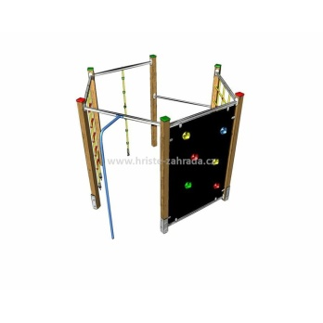
Šplhací sestava Monkey´s Fairway 5 |  |  | 110061
Šplhací sestava Monkey´s Fairway 5 | 57351 | 1 | 57351
Montáž | 15450 | 1 | 15450
Dopadová plocha Grass 46 m2 | 25392 | 1 | 25392
Pokládka dopadové plochy | 11868 | 1 | 11868

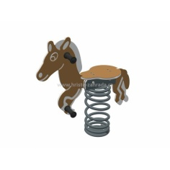
Pružinové houpadlo Koník a Pes s podložkami |  |  | 47736
2x pružinové houpadlo (Koník a Pes) | 9990 | 2 | 19980
2x montáž | 6232 | 2 | 12464
2x podložka pod pružinové houpačky | 7646 | 2 | 15292
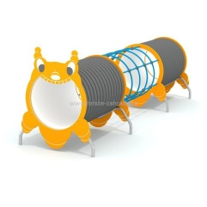
Průlezka Housenka |  |  | 64924
Průlezka Housenka | 55424 | 1 | 55424
Montáž | 9500 | 1 | 9500
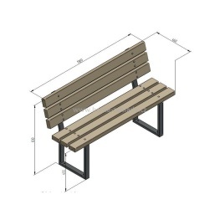
Lavička s opěradlem s kovovou konstrukcí |  |  | 60420
Lavička s opěradlem s kovovou konstrukcí | 10985 | 4 | 43940
Montáž | 4120 | 4 | 16480

Doprava prvků na hřiště |  |  | 3350
Doprava prvků na hřiště | 3350 | 1 | 3350
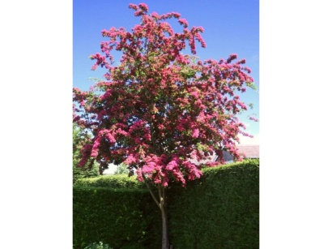
Výsadba a péče o zastiňující stromy |  |  | 13000
Sazenice Hloh prostřední Paul´s Scarlett | 2000 | 3 | 6000
Výsadba | 1000 | 3 | 3000
Kotvení stromu | 500 | 6 | 3000
Doprava | 1000 | 1 | 1000

Nepředvídané náklady, rezerva |  |  | 55815

